Sheet1
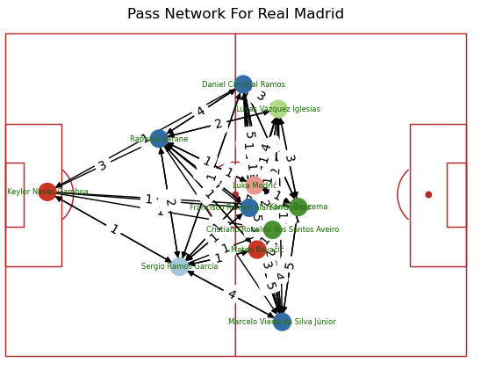
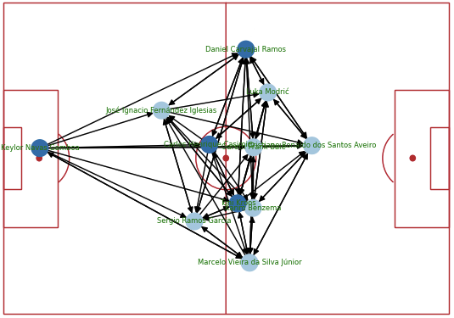
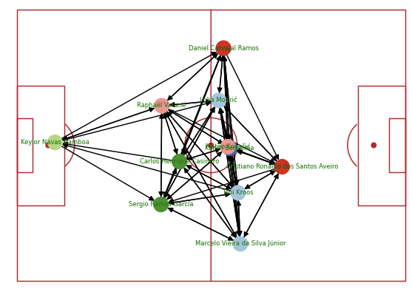
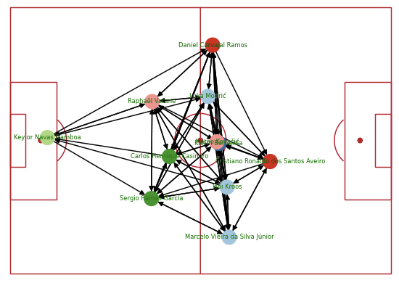
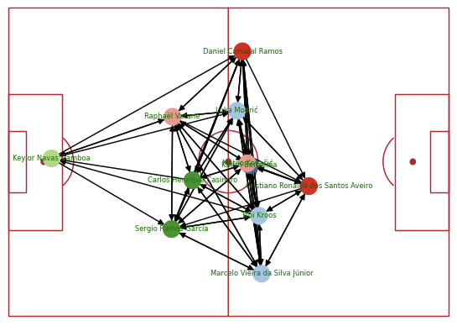
 | 267076 | 267569 | 9736 | 9924 | 18245
Cristiano Ronaldo dos Santos Aveiro | 4 | 0 | 7 | 3 | 2
Daniel Carvajal Ramos | 1 | 1 | 1 |  | 5
Francisco Román Alarcón Suárez | 1 |  |  |  | 2
Karim Benzema | 4 | 0 | 3 | 4 | 2
Keylor Navas Gamboa | 6 | 1 | 4 | 3 | 5
Lucas Vázquez Iglesias | 2
Luka Modrić | 5 | 0 | 1 | 1 | 2
Marcelo Vieira de Silva Júnior | 1 | 0 | 1 | 6 | 4
Mateo Kovacić | 6 |  | 6
Raphaël Varane | 1 |  | 6 | 0 | 0
Sergio Ramos García | 0 | 0 | 5 | 1 | 1

